Лист 1
Прайс-лист
МИР ПРЯЖИ

В валюте: руб. (курс 1).
Цены указаны на 07.08.2020

№ | Номенклатура/ Характеристика номенклатуры | Описание | Изображение | Артикул | Цена | Ед. | Остаток | Ссылка на сайт
 | Блестки 28мл, GLITZ IT, черный . | Блестки 28мл, GLITZ IT, черный . | 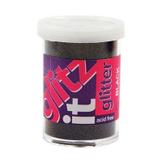 | GLT109 | 74.16 |  |  | Изображение
 | Блестки 28мл, GLITZ IT, черный . |  |  |  | 74.16 | шт | 1 | Изображение
 | Блестки мелкие, 25 гр, зелёный | Блестки мелкие, 25 гр, зелёный |  | PMA401405 | 118.83 |  |  | Изображение
 | Блестки мелкие, 25 гр, зелёный |  |  |  | 118.83 | шт | 1 | Изображение
 | Блестки мелкие, 25 гр, красный | Блестки мелкие, 25 гр, красный |  | PMA401404 | 117.03 |  |  | Изображение
 | Блестки мелкие, 25 гр, красный |  |  |  | 117.03 | шт | 8 | Изображение
 | Блестки мелкие, 25 гр, чёрный | Блестки мелкие, 25 гр, чёрный |  | PMA401406 | 118.83 |  |  | Изображение
 | Блестки мелкие, 25 гр, чёрный |  |  |  | 118.83 | шт | 2 | Изображение

